ex6
Descrição | Ano 0 | Ano 1 | Ano 2 | Ano 3 | Ano 4
1. Resultado líquido previsional |  | -45,378 | 14622 | 67,405 | 115,173
2. Depreciações do exercício |  | 92,333 | 92,333 | 92,334 | 30,000
3. Imparidades do exercício |  | 30,000 | 30,000 | 10,000 | 0
4. Encargos financeiros de financiamento |  | 20,545 | 20,545 | 20,545 | 16,436
5. Cash-Flow Exploração | 0 | 97,500 | 157,500 | 190,284 | 161,609 |  | = Ano0 + Ano1 + Ano2 + Ano3 + Ano4
6. Investimento em ativo fixo | 687,000
7. Investimento em Ativo Circulante (NFM) |  | 96,180 | 97,570 | 33,380 | 394
8. Valor Residual do Imobilizado |  |  |  |  | 365,000
9. Valor Residual do Ativo Circulante (NFM) |  |  |  |  | 157,524
10. Cash-Flow Global | -687,000 | 1,320 | 59,930 | 156,904 | 683,739

Cash-Flow Global = CFE - Investimento em ativo fixo - Investimento em Ativo Circulante (NFM) + Valor Residual do Imobilizado + Valor Residual do Ativo Circulante (NFM)

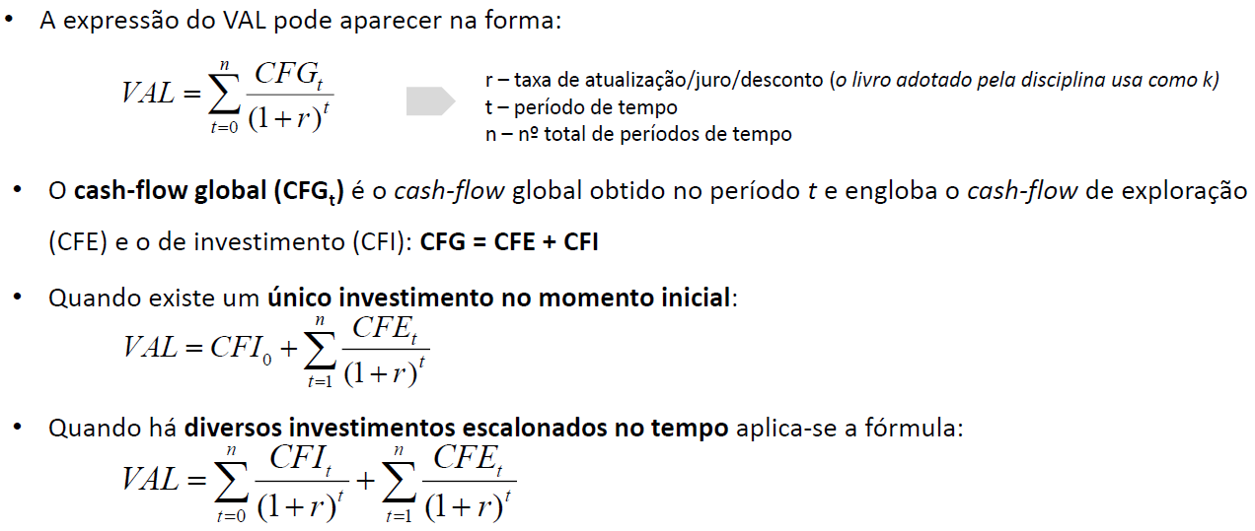

 | b) Taxa de desconto |  |  | 5% | i1

 |  |  |  | Anos
 |  |  |  | 0 | 1 | 2 | 3 | 4
 |  |  |  | -687000 | 1,320 | 59,930 | 156,904 | 683,739
 |  |  | VAL |  | 1,257.14 | 54,358.28 | 135,539.57 | 562,513.77 | 66,668.76

 | c) Taxa alternativa |  |  | 10% | i2

 |  |  |  | 0 | 1 | 2 | 3 | 4
 |  |  |  | -687,000 | 1,320 | 59,930 | 156,904 | 683,739
 |  |  | VAL |  | 1200 | 49528.92562 | 117884.29752 | 467002.93696 | -51,384

 |  |  | TIR |  | 7.82%

 | d) calcular payback ratio do projeto com atualização

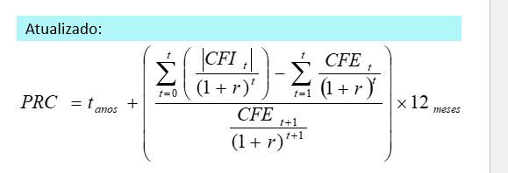
RB »» | Opção A: aplicação direta formula PPT, mas ultimo ano com valores residuais relevantes que impactam a recuperabilidade do projeto
 |  | 0 | 1 | 2 | 3 | 4
 | CFI | -687,000 | -96,180 | -97,570 | -33,380 | 522,130
 | CFI atualizado | -687,000 | -91,600 | -88,499 | -28,835 | 429,558

 | CFE | 0 | 97,500 | 157,500 | 190,284 | 161,609
 | CFE atualizado | 0 | 92,857 | 142,857 | 164,374 | 132,956

 | CFG acumulado | -687,000 | -685,743 | -631,385 | -495,845 | 66,669
 |  |  |  |  | passa de positivo entre ano 3 e 4
 | 10.58 | (verde numerador e denominador cinzento)

 |  |  |  |  | logo 3 anos e 10,58 meses

 | OU

 | Opçao B: utilizando o CFG acumulado cf excel aula
 |  | 10.577767898

